RESUMEN
**Consejo Nacional para la Niñez y la Adolescencia


Ave. Máximo Gómez #156
Santo Domingo, Rep. Dom.

RESUMEN DE INVENTARIO
JULIO 2022
CONTEO AL 29/07/2022

NO. | AREA | TOTAL
1 | ALMACEN ALIMENTOS Y BEBIDAS | RD$6,987,615.57
2 | ALMACEN LIMPIEZA | RD$2,631,393.16
3 | ALMACEN MATERIAL GASTABLE OFICINA | RD$9,973,955.98
4 | ALMACEN DESECHABLES | RD$3,488,330.15
5 | ALMACEN MEDICAMENTOS | RD$13,318,816.34
6 | ALMACEN DE ACABADOS TEXTILES | RD$1,410,630.19
7 | ALMACEN UTILES VARIOS | RD$16,058,494.98
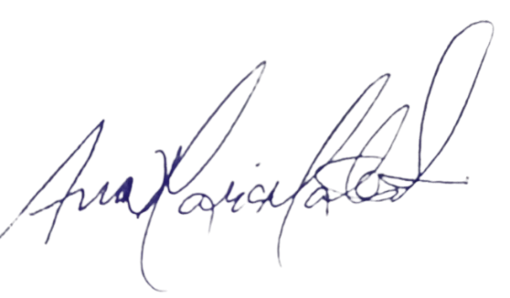
8 | ALMACEN ACTIVO FIJO | RD$2,205,536.38
 |  | RD$56,074,772.75

____________________________________________________________
ANA MARIA MATOS SUAREZ
ENCARGADA DE SECCION ALMACEN Y SUMINISTROS

CREADO | 2022-10-08 | 12:45PM

**Consejo Nacional para la Niñez y la Adolescencia

Ave. Máximo Gómez #156
Santo Domingo, Rep. Dom.

RESUMEN DE INVENTARIO
AGOSTO 2022
CONTEO AL 29/08/2022

NO. | AREA | TOTAL
1 | ALMACEN ALIMENTOS Y BEBIDAS | RD$10,176,238.50
2 | ALMACEN LIMPIEZA | RD$2,893,153.74
3 | ALMACEN MATERIAL GASTABLE OFICINA | RD$11,113,787.73
4 | ALMACEN DESECHABLES | RD$5,379,123.16
5 | ALMACEN MEDICAMENTOS | RD$16,625,398.04
6 | ALMACEN DE ACABADOS TEXTILES | RD$1,425,450.63
7 | ALMACEN UTILES VARIOS | RD$16,422,489.94
8 | ALMACEN ACTIVO FIJO | RD$4,488,662.95
 |  | RD$68,524,304.69

____________________________________________________________
ANA MARIA MATOS SUAREZ
ENCARGADA DE SECCION ALMACEN Y SUMINISTROS

CREADO | 2022-10-08 | 12:45PM

**Consejo Nacional para la Niñez y la Adolescencia

Ave. Máximo Gómez #156
Santo Domingo, Rep. Dom.

RESUMEN DE INVENTARIO
SEPTIEMBRE 2022
CONTEO AL 30/09/2022

NO. | AREA | TOTAL
1 | ALMACEN ALIMENTOS Y BEBIDAS | RD$6,987,907.62
2 | ALMACEN LIMPIEZA | RD$2,726,491.42
3 | ALMACEN MATERIAL GASTABLE OFICINA | RD$9,481,391.43
4 | ALMACEN DESECHABLES | RD$4,467,694.71
5 | ALMACEN MEDICAMENTOS | RD$20,626,235.84
6 | ALMACEN DE ACABADOS TEXTILES | RD$2,126,877.38
7 | ALMACEN UTILES VARIOS | RD$18,224,313.44
8 | ALMACEN ACTIVO FIJO | RD$3,858,444.19
 |  | RD$68,499,356.02

____________________________________________________________
ANA MARIA MATOS SUAREZ
ENCARGADA DE SECCION ALMACEN Y SUMINISTROS

CREADO | 2022-10-08 | 12:45PM

